Diagramme
Liniendiagramm (Monat x Total Revenue) |  | Hilfstabelle für Boxplot – Umsatz nach Manager

Der Umsatz war im Januar am höchsten und stieg nach dem Februartief im März leicht an.
 |  | Manager | Minimum | Q1 | Q3 | Maximum | Median | IQR (Box) | Whisker nach Oben (Max-Q3) | Whisker nach Unten (Q1-Min)
 |  | Lukas Becker | 46.97$ | 128.38$ | 1,082.80$ | 46,616.00$ | 276.18$ | 954.42$ | 45,533.21$ | 81.41$
 |  | Maya Rodriguez | 45.33$ | 114.94$ | 958.86$ | 13,307.50$ | 285.02$ | 843.92$ | 12,348.64$ | 69.61$
 |  | Owen Walsh | 41.17$ | 101.66$ | 1,939.59$ | 7,365.20$ | 369.52$ | 1,837.93$ | 5,425.61$ | 60.49$
 |  | Sarah Chen | 46.99$ | 194.46$ | 957.76$ | 24,064.60$ | 427.29$ | 763.30$ | 23,106.84$ | 147.47$
Lukas Becker hat die größte Spannweite

Balkendiagramm (Sales Rep x Total Revenue)
Marcus Johnson erzielte im ersten Quartal den höchsten Gesamtumsatz.

Histogramm (alle 250 Transaktionen Werte)

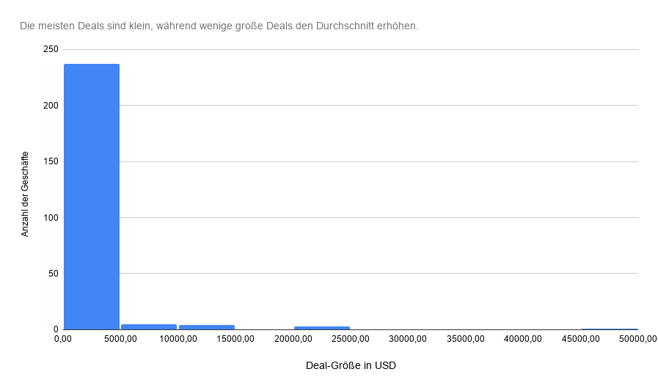

Streudiagramm (Unit x Unit Preis)

Zwischen Stückzahl und Stückpreis besteht kaum ein linearer Zusammenhang.

 | Trendlinie Bedeutung;
 | Steigt nach rechts an ↗: Bei höherer Stückzahl steigt tendenziell der Stückpreis.?
 | Fällt nach rechts ab ↘: Bei höherer Stückzahl sinkt tendenziell der Stückpreis.?
 | Fast waagerecht →: Kaum Zusammenhang zwischen Stückzahl und Stückpreis.?

